关系图
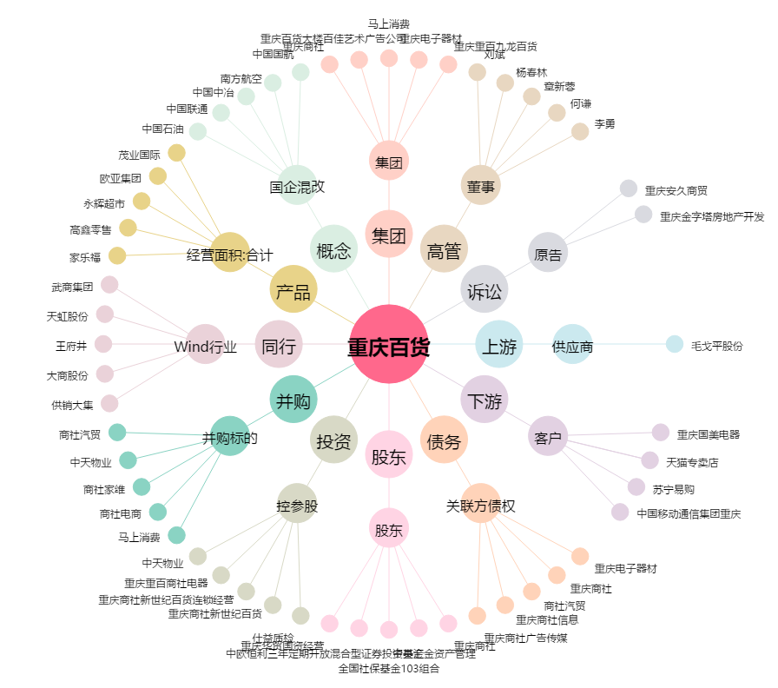
重庆百货[600729.SH] - 关系概览图

